Рівень 1 (1)
Питання №1

 | Протестуй UI/UX сайту Оксфорд Медикал.
 | В Google docs створи 5 багів з дотриманням усіх вимог до оформлення багу.

 | Баг (Summary) | Різне центрування в комірках в розділі "Поточні акції"
 | Компонент програми (Component)
 | Номер версії (Version) | 2.0
 | Критичність (Severity) | S4 (Minor)
 | Пріоритет (Priority) | P3 (Low)
 | Статус (Status) | New
 | Автор (Author) | Ганна Некрасова
 | Призначений для (Assigned To) | Галина Звягінцева
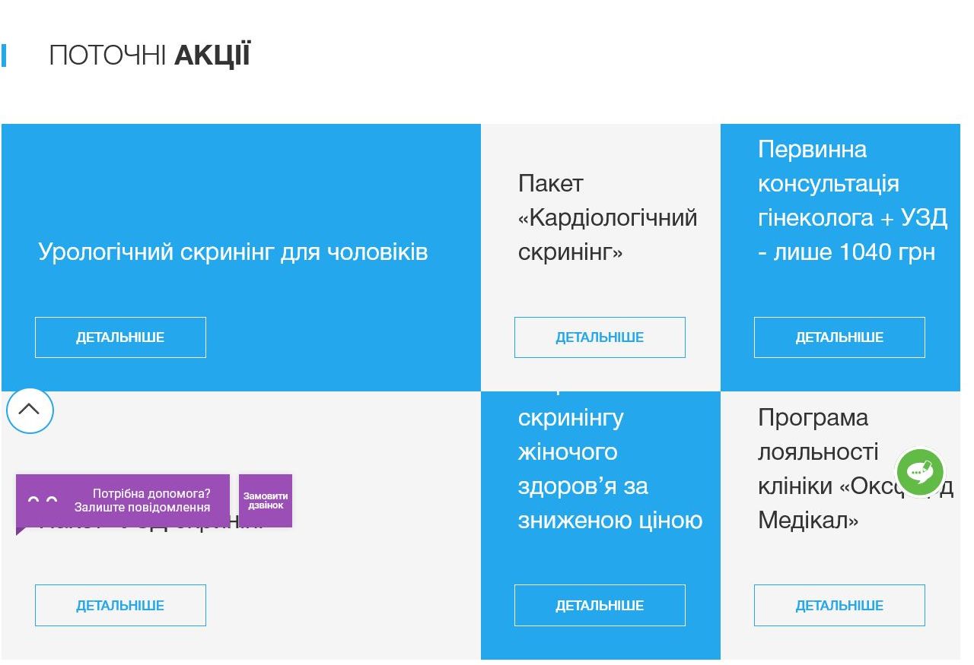
 | Опис (Description) | Projekt oxford-med.com.ua; Environment -Firefox версія 5.0 Step to reproduce Заходимо на сторінку oxford-med.com.ua; Прокручуємо контент до "Поточні акції" Expected result Контент в комірках повинен бути відцентрований во горизонталі з лівого боку, по вертикалі - зверху Actuel result по вертикалі частина комірок відцентрована зверху, частина по центру комірки.
 | Прикріплений файл (Attachment)

